集計表見本
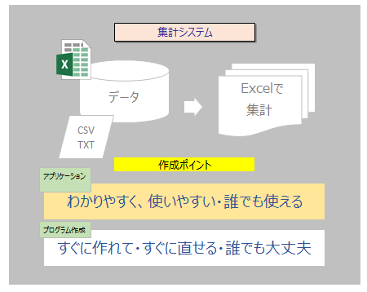
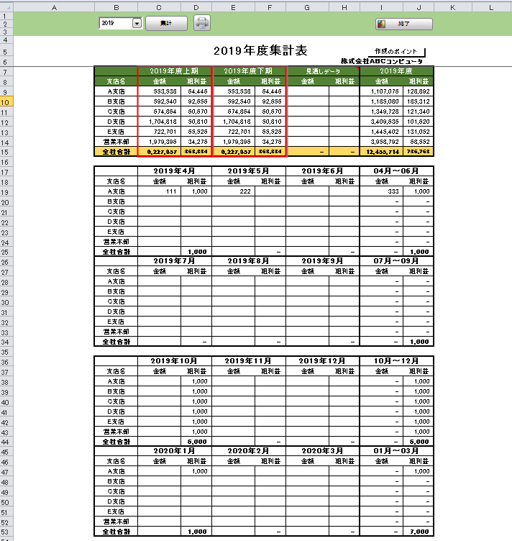

Sample

開発ポイント

Documents見本
セルA1へ移動
 | プログラム仕様 |  |  | ① | ② | ③ | ④ | ⑤

集計ブック.xslx
 | プログラム名 | 集計表作成 | ⑥ | イメージ図
 |  |  | ⑦
 | 概要 csvデータを取込み集計表を作成 |  | ⑧
年選択
 |  |  | ⑨
① | 集計表作成 |  | ⑩
 | 集計ブック.xslx に
表示
 | システムテンプレート"DATEWORK"を集計ブックに挿入
 | 集計表に年度をDATEWORKのコンボボックスを貼り付け
売上データCSV
集計表
データ
② | 集計表セルに年度をリンク
DATE
WORK
システム
テンプレート

取得
③ | 集計表のセルやオブジェクトに書式設定
Sample

④ | 集計表のセルにSUMIF等の数式式設定

⑤ | 売上データを取り込む 同時に範囲定義名 "DLDATA1"作成 |  |  | 入出力関連図

条件入力
集計画面
⑥ | メッセージボックス作成 メッセージセルにリンク設定

販売データ
⑦ | プログラムボタン連続実行設定

集計表
⑧ | Excel画面制御
 | システムテンプレート 開発用シート"StiLLAUTO"を
 | このブックに挿入

⑨ | 終了します。よろしいですか？のメッセージボックス

⑩ | 終了ボタン作成
 | 例:

使い方
 | 使い方
Excel業務自動化------プログラム作成方法 考え方 Excel操作をStiLLボタン化する
手順・・・①まずExcelで作成をする(関数設定・Excelのリボンにある機能操作をする。)
②Excelが自動計算をするものはExcel機能でok
③Excelのリボンにある機能操作の処理はStiLLコマンドを探して設定
④StiLLのボタン連続実行機能を設定→完成
※条件分岐、繰返し処理を上記連続実行機能に必要に応じて混ぜる。

◆ | 左の2シートは見本です。
 |  | 集計表見本
 |  | Documents見本
 |  |  | 参考にしてください。

◆ | システムブック |  | 基本4つのシートで開発します。
 |  |  | Documents1 、DATA、集計表 、プログラムシート ( PｼｰﾄDATA1、Pｼｰﾄ1、Pｼｰﾄ2）

 |  |  | ※ 1画面 1システムブックで開発する方がいい場合が多いと思います。

◆ | 本ブックのシートの内容 ※不要のシートは適宜削除してください。
 |  | Documents1
 |  |  | 作成内容と手順を記述してください。
 |  | 集計表
 |  |  | このシートに目的の集計表や入力や表示用のフォームを作成します。
 |  | PｼｰﾄDATA1
 |  |  | Excel操作自動化のプログラムを作成する場合のプログラムシートです。
 |  | Pｼｰﾄ1
 |  |  | 簡易プログラム用シートです。
 |  | Pｼｰﾄ2
 |  |  | 本格プログラム作成用シートとなります。

Documents1
セルA1へ移動
 | プログラム |  | ① | ② | ③ | ④ | ⑤

 | プログラム名 | ⑥ | 〇〇図
 |  | ⑦
 | システム概要 | ⑧
 |  | ⑨
① |  | ⑩

②

③

④

⑤ |  |  | 入出力関連図

⑥

⑦

⑧

⑨

⑩

DATA
PｼｰﾄDATA1を利用する場合
PｼｰﾄDATA1のデータダウンロード
エリアを利用可です。
よってこれを使わなくてもいい場合があります。

PｼｰﾄDATA1
セルA1へ移動
ﾃﾞｰﾀ取得ﾌﾟﾛｸﾞﾗﾑ&ｺﾒﾝﾄ記述ｾﾙ |  | データ取得用シート

 | プログラム名

◆ | プログラムボタン連続実行
StiLL

Pｼｰﾄ1
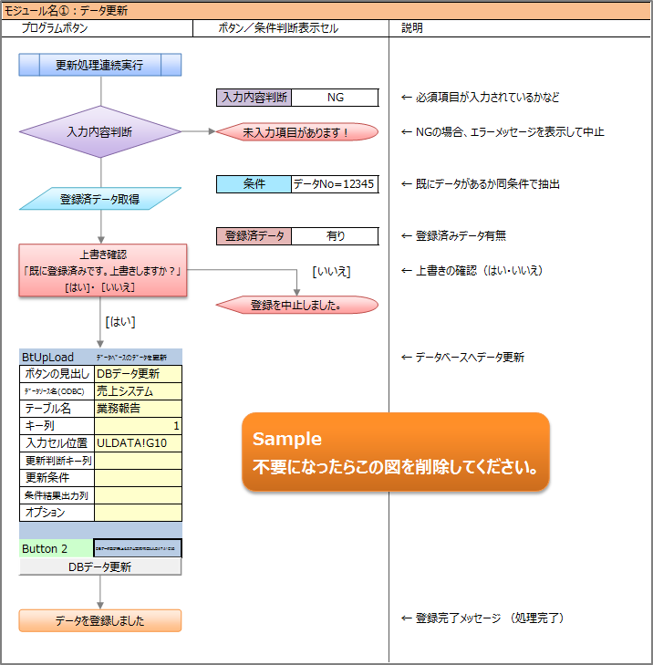
シート一覧
リボン表示 21111000 00004 0 30 00000
何もしない
先頭へ移動
画面描画OFF
画面描画ON
印刷
◇01ｼｰﾄ保護
◇01ｼｰﾄ保護解除
StiLLプログラム用シートⅠ |  | Pｼｰﾄ1
プログラム名
流れ・説明 |  |  |  |  |  |  | ①
入力
検索・修正
 |  |  |  | セル照用関数 ADDRESS 関数を利用してください。セルリンクボタンのパラメータセルの参照設定 → 行を挿入しても数式を変更しないでも常にそのセルを指定可能にする関数。 |  |  | ②
 |  |  |  |  |  |  | ③
 |  |  |  |  |  |  | ④
システム
情報
印刷
 |  |  |  |  |  |  | ⑤
 |  |  |  |  |  |  | ⑥
 |  |  |  |  |  |  | ⑦
商品テーブル
 |  |  |  |  |  |  | ⑧
 |  |  |  | Pｼｰﾄ1!G12 |  |  | ⑨
モジュール名① |  |  |  |  |  |  | ⑩
 |  |  |  |  |  |  | ⑪
プログラム作成エリア |  |  |  |  |  |  | ⑫
プログラム連続実行用ボタン
 |  |  |  |  |  |  | ⑬
 |  |  |  |  | ※ プロトタイププログラム作成位置 |  | ⑭
縦にプログラムボタンを作成ください。 |  |  | 説明文 |  | 縦にプログラムボタンを作成ください。 |  | ⑮
 | ボタン貼り付け位置 |  |  |  |  | ボタン貼り付け位置 | ⑯
 |  |  |  |  |  |  | ⑰
 |  |  |  |  |  |  | ⑱
 |  |  |  |  |  |  | ⑲
 |  |  |  |  |  |  | ⑳

Pｼｰﾄ2
シート一覧
リボン表示 21111000 00004 0 30 00000
先頭へ移動
◇01ｼｰﾄ保護
◇01ｼｰﾄ保護解除
画面描画OFF
何もしない
単一ｾﾙ貼付 =ADDRESS(ROW(),COLUMN(),4,TRUE,$D$5)
ｾﾙ範囲貼付 =ADDRESS(ROW(),COLUMN(),4,TRUE,$D$5)&":"&ADDRESS(ROW(),COLUMN(),4,TRUE)
◇02ｼｰﾄ保護
◇02ｼｰﾄ保護解除
画面描画ON
StiLLプログラム用シートⅡ |  |  |  |  |  |  |  | 汎用ボタン
プログラム名
？ | セル参照用関数
ブック内のシート名 |  | 画面
 |  | Pｼｰﾄ2 | WORKT | DLDATA | ULDATA | STILLAUTO | STILLEND
流れ・説明

①ﾎﾞﾀﾝ連続実行
モジュール名① |  | 初期設定
 |  |  | PUSH_01 |  |  |  |  |  | ①
 |  |  |  |  |  |  |  |  | ②
 |  |  |  |  |  |  |  |  | ③
 |  |  |  |  |  |  |  |  | ④
 |  |  |  |  |  |  |  |  | ⑤
 |  |  |  |  |  |  |  |  | ⑥
 |  |  |  |  |  |  |  |  | ⑦
 |  |  |  |  |  |  |  |  | ⑧
 |  |  |  |  |  |  |  |  | ⑨
 |  |  |  |  |  |  |  |  | ⑩
 |  |  |  |  |  |  |  |  | ⑪
 |  |  |  |  |  |  |  |  | ⑫
 |  |  |  |  |  |  |  |  | ⑬
 |  |  |  |  |  |  |  |  | ⑭
 |  |  |  |  |  |  |  |  | ⑮
 |  |  |  |  |  |  |  |  | ⑯
 |  |  |  |  |  |  |  |  | ⑰
 |  |  |  |  |  |  |  |  | ⑱
 |  |  |  |  |  |  |  |  | ⑲
モジュール名② |  |  |  |  |  |  |  |  | ⑳
②ﾎﾞﾀﾝ連続実行
 |  |  | PUSH_02

③ﾎﾞﾀﾝ連続実行
モジュール名③
 |  |  | PUSH_03

④ﾎﾞﾀﾝ連続実行
モジュール名④
 |  |  | PUSH_04

⑤ﾎﾞﾀﾝ連続実行
モジュール名⑤
 |  |  | PUSH_05

⑥ﾎﾞﾀﾝ連続実行
モジュール名⑥
 |  |  | PUSH_06

⑦ﾎﾞﾀﾝ連続実行
モジュール名⑦
 |  |  | PUSH_07

⑧ﾎﾞﾀﾝ連続実行
モジュール名⑧
 |  |  | PUSH_08

⑨ﾎﾞﾀﾝ連続実行
モジュール名⑨
 |  |  | PUSH_09

⑩ﾎﾞﾀﾝ連続実行
モジュール名⑩
 |  |  | PUSH_10

